问题
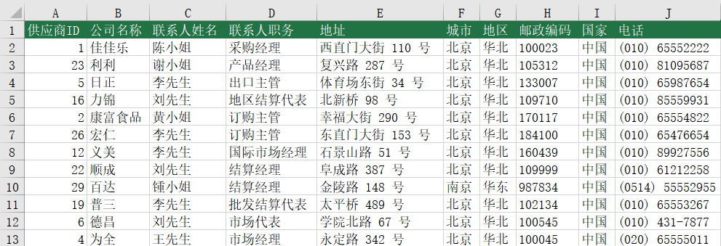
 |  | 课后小练习

任务：
 | 使用XLOOKUP函数在联系人表中完成查询，根据客户ID查询地址/城市/地区/邮政编码/国家/电话
 | 完成效果如下图。

